네오플램 글라쎄Z PRO
상품 제안서
기존 글라쎄z 보다 더 좋아졌습니다! * 더 커졌습니다. 사이즈UP 최대 25% 더 넉넉해진 용량, 7% 더 가벼워진 무게 * 더 잘 쌓입니다. 정리력 UP * 펌프 UP 크기는 작아졌지만 더 강해진 진공력 고속충전 케이블도 완벽 호환 01. 상하기 쉬운 나물, 물듬이 강한 카레, 찌개, 젓가락이 계속 닿는 반찬 등 열심히 만들어 놨는데 빨리 상해버릴 수 있는 음식의 수명을 늘려보세요 02. 아무리 강한 플라스틱이어도 강한 진공을 계속 가하게 되면 제품의 변형이 올 수 있습니다. 뚜껑까지 유리제인 클라세Z는 변형없이 오래오래 사용이 가능합니다. 03. 진공상태 그대로 전자레인지에 넣어주세요! 스팀밸브 구조로 전자레인지 사용시 자동으로 밸브가 열려 수분이 날라감을 최소화 합니다. 밀프랩, 냉동밥 등 방금 조리한듯 촉촉하게 조리가 가능합니다. 04. 실리콘 일체형 뚜껑은 따로 분리없이 세척이 용이하며, 음식물이 끼어 냄새 및 세균 번식이 적습니다. 05. 뚜껑까지 유리로 만들어져 냄새, 색베임이 없어 오래 사용 가능합니다 06. 상하기 쉬운 음식도 진공 밀폐로 공기와 접촉을 줄여 보관이 오래됩니다. 07. 겹겹히 겹처 보관할 수 있는 공간절약 최적화 설계 08. 한손에 쏙 들어오는 진공펌프 지니(Zenie) 09. 360도 투명한 유리로 되어있어 음식의 보관 상태를 한눈에 볼 수 있어요 10. 400도 열에강한 (붕규산소재)내열유리소재로 전자레인지,오븐,식기세척기 모두가능 11. 급열,급랭에 강한 붕규산유리는 오븐-20도~400도 / 열충격강도 120도~400도 까지 가능합니다. 12. 비스페놀A 무검출 테스트완료 13. 강화유리보다 10%이상 가벼운 유리

No. | 상품이미지 | 상품명 | 상세내용 | 소비자가 | 공동구매 판매가 | 마진 18% | 상품코드 | 상품기본정보
1 | 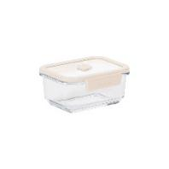 | Glacé Z Pro_직사각_570ml | 사이즈 : 150*125*69 (mm) 용량 : 570ml 재질 : 뚜껑- 강화유리, 고무제(실리콘), 폴리프로필렌 몸체- 보로실리케이트 내열유리 (용도:오븐용-20℃~400℃, 열충격강도 120℃~400℃) 제조국 : 중국 | 22,500 | 8,900 | 6,230 | 22005739 | 1 | 택배사 | 한진택배
2 | 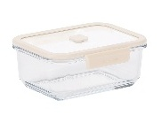 | Glacé Z Pro_직사각_950ml | 사이즈 : 180*147*74 (mm) 용량 : 950ml 재질 : 뚜껑- 강화유리, 고무제(실리콘), 폴리프로필렌 몸체- 보로실리케이트 내열유리 (용도:오븐용-20℃~400℃, 열충격강도 120℃~400℃) 제조국 : 중국 | 26,500 | 10,500 | 7,350 | 22005740 | 2 | 당일배송가능여부 | 10시이전 발주건 한해 당일출고
3 | 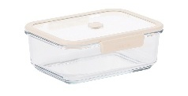 | Glacé Z Pro_직사각_1500ml | 사이즈 : 214*169*79 (mm) 용량 : 1500ml 재질 : 뚜껑- 강화유리, 고무제(실리콘), 폴리프로필렌 몸체- 보로실리케이트 내열유리 (용도:오븐용-20℃~400℃, 열충격강도 120℃~400℃) 제조국 : 중국 | 30,000 | 11,900 | 8,330 | 22005741 | 3 | 기본배송료 | 3,500원(10만원이상 구매시 무료)
4 | 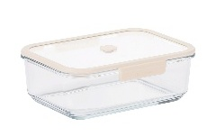 | Glacé Z Pro_직사각_2300ml | 사이즈 : 250*193*84 (mm) 용량 : 2300ml 재질 : 뚜껑- 강화유리, 고무제(실리콘), 폴리프로필렌 몸체- 보로실리케이트 내열유리 (용도:오븐용-20℃~400℃, 열충격강도 120℃~400℃) 제조국 : 중국 | 35,000 | 13,900 | 9,730 | 22005742 | 4 | 합배송 가능여부 | 가능
5 | 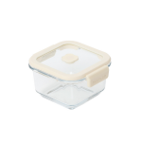 | Glacé Z Pro_정사각_350ml | 사이즈 : 125*110*69 (mm) 용량 : 350ml 재질 : 뚜껑- 강화유리, 고무제(실리콘), 폴리프로필렌 몸체- 보로실리케이트 내열유리 (용도:오븐용-20℃~400℃, 열충격강도 120℃~400℃) 제조국 : 중국 | 21,000 | 8,400 | 5,880 | 22005793 | 5 | 제주 추가 비용 | 5,000원
6 | 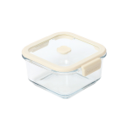 | Glacé Z Pro_정사각_630ml | 사이즈 : 147*132*74 (mm) 용량 : 1000ml 재질 : 뚜껑- 강화유리, 고무제(실리콘), 폴리프로필렌 몸체- 보로실리케이트 내열유리 (용도:오븐용-20℃~400℃, 열충격강도 120℃~400℃) 제조국 : 중국 | 23,500 | 9,400 | 6,580 | 22005794 | 6 | 도서산간지역 추가비용 | 5,000원
7 | 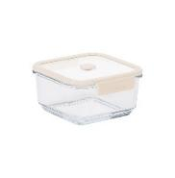 | Glacé Z Pro_정사각_1000ml | 사이즈 : 169*154*79 (mm) 용량 : 1000ml 재질 : 뚜껑- 강화유리, 고무제(실리콘), 폴리프로필렌 몸체- 보로실리케이트 내열유리 (용도:오븐용-20℃~400℃, 열충격강도 120℃~400℃) 제조국 : 중국 | 26,500 | 10,500 | 7,350 | 22005743 | 7 | 단순변심 교환비용 | 7,000원
8 |  | Glacé Z Pro_정사각_1500ml | 사이즈 : 193*178*84 (mm) 용량 : 1500ml 재질 : 뚜껑- 강화유리, 고무제(실리콘), 폴리프로필렌 몸체- 보로실리케이트 내열유리 (용도:오븐용-20℃~400℃, 열충격강도 120℃~400℃) 제조국 : 중국 | 30,000 | 11,900 | 8,330 | 22005744
9 | 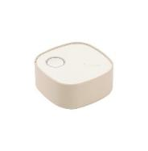 | Glacé Z Pro_컴팩트 진공 펌프 | 사이즈 : 75*75*42 (mm) 재질 : ABS, 실리콘 제조국 : 중국 | 71,500 | 28,000 | 19,600 | 22005745
10 | 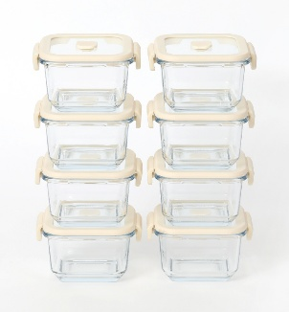 | 밥팩 세트 정사각350ml * 8개(진공펌프 없음) |  | 168,000 | 64,000 | 44,800 | S1004836
11 | 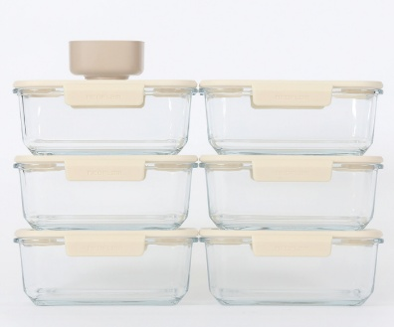 | 밀프랩 세트 직사각 950ml *6개, 진공펌프 |  | 230,500 | 86,500 | 60,550 | S1004837
12 | 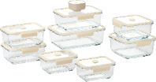 | 9종 세트 XS 2개, S 2개, M 1개, L 1개, 정사각M 1개, 정사각L 1개, 진공기 1개 |  | 291,000 | 109,000 | 76,300 | S1004788
13 | 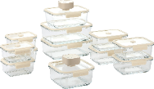 | 14종 세트 XS 4개, S 4개, M 1개, L 2개, 정사각L 1개, 진공기 2개 |  | 469,000 | 156,000 | 109,200 | S1004787

네오플램 퍼펙트씰 M
상품 제안서
왜 밀폐용기는 사면결착으로 열어야 하나요? 쉽게 사용 가능하지만 혁신적인 용기를 네오플램이 만들었습니다. 퍼펙트씰M 1. 특허받은 퍼펙트 레버! 두선을 사용할 필요 없이 한손으로 2. 테이퍼드 바디 디자인. 네오플램 만의 과학적 디자인으로 용기 하단부에 단층을 두어, 큰사이즈의 용기도 한 손으로 손쉽게 들 수 있게 그립감을 높인 디자인 3. 전자레인지 사용 시 뚜껑 열 필요 없이 간단하게 톡 하면 되는 스팀홀 4. 모듈형 구조로 밀폐용기 쌓기 적합하여, 냉장고 및 냉동고 정리에 탁월 한 공간 활용 5. 특허 받은 뚜껑 구조로 날개가 없어 냉장고 벽 또는 옆 밀폐용기와 남는 공간 없이 딱 붙여 놓을 수 있고 걸리는 부분이 없어 공간 활욜에 좋습니다. 6. 특허받은 퍼펙트씰 뚜껑으로 반 진공 효과가 있어 보다 더 강력한 밀폐력 7. 반 진공으로 밀폐력이 일반 유리용기보다 월등히 좋습니다. 8. 내열유리로 전자레인지사용도 OK, -20도~ 400도 냉동실, 끓는물, 오븐 및 에어프라이어도 사용가능 9. 뚜껑까지 모두 식기세척기 사용 가능 10. 플라스틱 용기와 다르게 색, 냄새 배임이 없어 오랫동안 사용이 가능합니다.

No. | 상품이미지 | 상품명 | 상세내용 | 소비자가 | 공동구매 판매가 | 마진 18% | 상품코드 | 상품기본정보
1 | 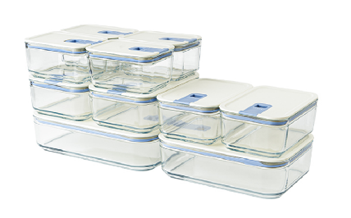 | 퍼펙트씰M 직사각10종 풀세트 500*4+750*2+1100*2+1600*1+2300*1 | 재질 : 뚜껑 - pp/ 실리콘, 몸체 - 내열유리 제조국 : 중국 | 143,600 | 68,500 | 12,330 | PM1 | 1 | 택배사 | 한진택배
2 | 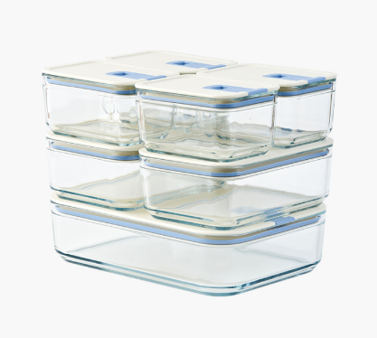 | 퍼펙트씰M 직사각7종세트 500*4+1100*2+2300*1 | 재질 : 뚜껑 - pp/ 실리콘, 몸체 - 내열유리 제조국 : 중국 | 99,600 | 45,800 | 8,244 | PM2 | 2 | 당일배송가능여부 | 10시이전 발주건 한해 당일출고
3 | 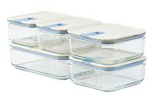 | 퍼펙트씰M 5종세트 7호 직사각 750*2+1600*1+정사각 1100*2 | 재질 : 뚜껑 - pp/ 실리콘, 몸체 - 내열유리 제조국 : 중국 | 75,000 | 36,500 | 6,570 | PM3 | 3 | 기본배송료 | 3,500원(7만원이상 구매시 무료)
4 | 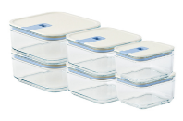 | 퍼펙트씰M 정사각 6종세트 정사각 500*2+720*2+1100*2 | 재질 : 뚜껑 - pp/ 실리콘, 몸체 - 내열유리 제조국 : 중국 | 75,000 | 36,500 | 6,570 | PM5 | 4 | 합배송 가능여부 | 가능
5 | 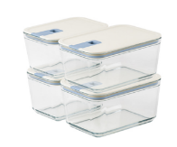 | 퍼펙트씰M 하이바디 4종세트 직사각 1100*2+1600*2(하이바디) | 사이즈 : 1100ml - 169*121*104mm / 1600ml - 201*141*104mm '재질 : 뚜껑 - pp/ 실리콘, 몸체 - 내열유리 제조국 : 중국 | 73,000 | 34,500 | 6,210 | PM6 | 5 | 제주 추가 비용 | 5,000원
6 | 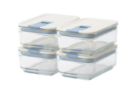 | 퍼펙트씰M 직사각 350ml 4종세트 | 사이즈 : 350ml / 141*101*58mm '재질 : 뚜껑 - pp/ 실리콘, 몸체 - 내열유리 제조국 : 중국 | 35,600 | 18,000 | 3,240 | PM7 | 6 | 도서산간지역 추가비용 | 5,000원
7 | 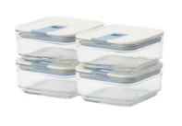 | 퍼펙트씰M 정사각 350ml 4종세트 | 사이즈 : 350ml / 121*121*58mm '재질 : 뚜껑 - pp/ 실리콘, 몸체 - 내열유리 제조국 : 중국 | 35,600 | 18,000 | 3,240 | PM8 | 7 | 단순변심 교환비용 | 7,000원
8 | 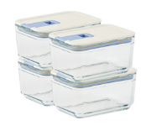 | 퍼펙트씰M 직사각 500ml 4종세트 | 사이즈 : 500ml / 141*141*74mm '재질 : 뚜껑 - pp/ 실리콘, 몸체 - 내열유리 제조국 : 중국 | 43,600 | 20,500 | 3,690 | PM9
9 | 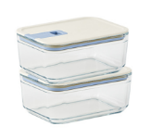 | 퍼펙트씰M 직사각 750ml 2종세트 | 사이즈 : 750ml / 169*121*74mm '재질 : 뚜껑 - pp/ 실리콘, 몸체 - 내열유리 제조국 : 중국 | 23,000 | 11,800 | 2,124 | PM10
10 | 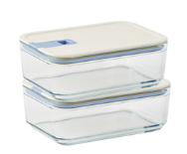 | 퍼펙트씰M 직사각 1100ml 2종세트 | 사이즈 : 1100ml / 201*141*74mm '재질 : 뚜껑 - pp/ 실리콘, 몸체 - 내열유리 제조국 : 중국 | 31,000 | 15,300 | 2,754 | PM11
11 | 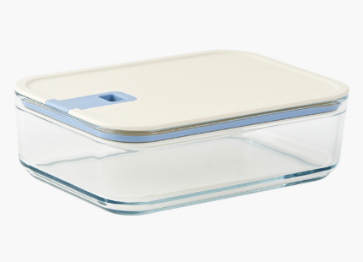 | 퍼펙트씰M_직사각_1600ml | 사이즈 : 1600ml / 241*169*74mm '재질 : 뚜껑 - pp/ 실리콘, 몸체 - 내열유리 제조국 : 중국 | 21,000 | 12,600 | 2,268 | 22004940
12 | 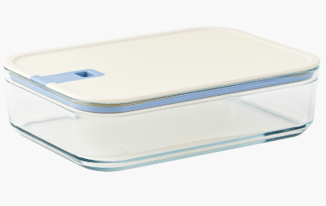 | 퍼펙트씰M_직사각_2300ml | 사이즈 : 2300ml / 281*201*74mm '재질 : 뚜껑 - pp/ 실리콘, 몸체 - 내열유리 제조국 : 중국 | 25,000 | 14,900 | 2,682 | 22004950

